boss技能逻辑
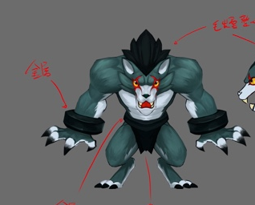
2
1
3
狼人
ID | bosschaoxue51Langren5
元素 | 暗
职责 | DPS
属性倾向 | 物理
2
阵容调整提示方向：
 | 手腕带了厚重的铁环，只是为了锻炼么。。。

弱点列表
 | 弱点1 | 胸（身体） | 元素 | -
 |  |  | 弱点血量 | 无限
1
 |  |  | 本体/铠甲 | 本体
 |  |  | 受伤比 | 100%
 |  |  | AOE可选 | 是
 |  |  | 初始状态 | 正常状态1
 |  |  | 弱点提示
 |  |  |  | 本体 | Default

 | 弱点2 | 左腕带 | 元素 | -
 |  |  | 弱点血量 | 有限（较低）
 |  |  | 本体/铠甲 | 铠甲
 |  |  | 受伤比 | 100%
 |  |  | AOE可选 | 是
 |  |  | 初始状态 | 隐藏(显示mesh)
 |  |  | 弱点提示
 |  |  |  | 加成
 |  |  | tips提示（隐藏）
 |  |  |  | 猜猜我在哪 | Find me
 |  |  | tips提示（显示）
 |  |  |  | 提高攻击，降低速度 | Increase Attack，decrease Speed

 | 弱点3 | 右腕带 | 元素 | -
 |  |  | 弱点血量 | 有限（较低）
 |  |  | 本体/铠甲 | 铠甲
 |  |  | 受伤比 | 100%
 |  |  | AOE可选 | 是
 |  |  | 初始状态 | 隐藏(显示mesh)
 |  |  | 弱点提示
 |  |  |  | 加成
 |  |  | tips提示（隐藏）
 |  |  |  | 猜猜我在哪 | Find me
 |  |  | tips提示（显示）
 |  |  |  | 提高攻击，降低速度 | Increase Attack，decrease Speed
 |  |  |  |  |  |  |  | 动作 | 施法音效 | 命中音效 | 命中特效
boss技能1 | 重击1（强） | 攻击敌方单体，造成xx%物攻暗物理伤害 |  |  |  |  |  | wugong | 无 | cut | attackEarthCut
boss技能2 | 重击2 | 攻击敌方单体，造成xx%物攻暗物理伤害 |  |  |  |  |  | wugong | 无 | cut | attackEarthCut
boss技能3 | 疯狂抓挠1 | 攻击敌方单体3次，每次造成xx%物攻暗物理伤害 |  |  |  |  | （大招，无聚气） | dazhao | Langren51 | cut | attackEarthCut
boss技能4 | 疯狂抓挠2 | 攻击敌方单体6次，每次造成xx%物攻暗物理伤害 |  |  |  |  |  | dazhao | Langren51 | cut | attackEarthCut
boss技能5(被动) | 速度限制(被动) | 降低自己50%速度，持续999回合 |  |  |  |  |  | ——
boss技能6 | 驱散被动 |  |  |  |  |  |  | ——
AI
 | boss处于状态1，boss的弱点2,3均未死亡
 |  | 被动技能5
 |  | 1.保底使用技能1
 |  | 3.每7回合使用技能3

 | 若玩家将弱点2或弱点3打掉则由状态1转为状态2，即boss的弱点2,3死亡了一个
 |  | 优先使用技能6
 |  | 1.保底使用技能1
 |  | 3.每7回合使用技能3

 | 若玩家将弱点2和弱点3打掉则由状态2转为状态3，即boss的弱点2,3均死亡
 |  | 技能1至4优先级由低到高
 |  | 1.保底使用技能2
 |  | 2.每7回合使用技能4

梦魇
ID | bosschaoxue52Mengyan5
元素 | 暗
职责 | DPS
属性倾向 | 物理

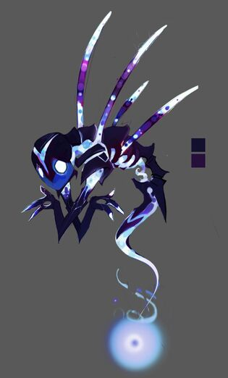
1
2
阵容调整提示方向：

弱点列表
 | 弱点1 | 胸（身体） | 元素 | -
 |  |  | 弱点血量 | 无限
 |  |  | 本体/铠甲 | 本体
 |  |  | 受伤比 | 100%
 |  |  | AOE可选 | 是
 |  |  | 初始状态 | 正常状态1
 |  |  | 弱点提示
 |  |  |  | 本体 | Default

 | 弱点2 | 灵魂之源 | 元素 | -
 |  | soul | 弱点血量 | 无限
 |  |  | 本体/铠甲 | 本体
 |  |  | 受伤比 | 200%
 |  |  | AOE可选 | 否
 |  |  | 初始状态 | 隐藏(不显示mesh)
 |  |  | tips提示（隐藏，icon显示为？）
 |  |  |  | 猜猜我在哪 | Find me
 |  |  | tips提示（显示）
 |  |  |  | 弱点 | Weakness
 |  |  |  |  |  |  |  | 动作 | 施法音效 | 命中音效 | 命中特效
boss技能1 | 爪击 | 攻击敌方单体，造成xx%物攻暗物理伤害 |  |  |  |  |  | wugong |  |  | attackEarthCut
boss技能2 | 献祭灵魂 | 提升自身XX%力量，持续3回合 |  |  |  |  |  | fagong |  |  | commonBuffAttack
boss技能3 | 渴望鲜血 | 攻击敌方单体6次，每次造成xx%物攻暗物理伤害并回复自身xx%法攻的Hp |  |  |  |  | （大招，无聚气） | dazhao |  |  | attackEarthCut，magicCureSlight

AI
 | 1.保底使用技能1
 | 3.每3回合使用技能2
 | 3.每7回合使用技能3

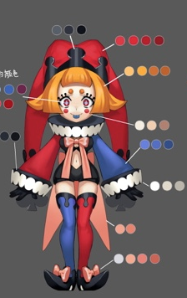
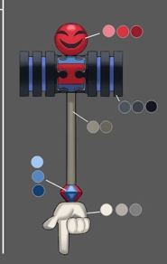
1
2
小丑（蓝）
ID | bosschaoxue53Xiaochou3
元素 | 水
职责 | DPS
属性倾向 | 法术
阵容调整提示方向：
 | 看我用我的大锤给你们轰塌！

弱点列表
 | 弱点1 | 胸（身体） | 元素 | -
 |  |  | 弱点血量 | 无限
 |  |  | 本体/铠甲 | 本体
 |  |  | 受伤比 | 100%
 |  |  | AOE可选 | 是
 |  |  | 初始状态 | 正常状态1
 |  |  | 弱点提示
 |  |  |  | 本体 | Default

 | 弱点2 | 锤子 | 元素 | -
 |  | weapon | 弱点血量 | 有限（较低）
 |  |  | 本体/铠甲 | 铠甲
 |  |  | 受伤比 | 100%
 |  |  | AOE可选 | 是
 |  |  | 初始状态 | 隐藏(显示mesh)
 |  |  | 弱点提示
 |  |  |  | 加成
 |  |  | tips提示（隐藏）
 |  |  |  | 猜猜我在哪 | Find me
 |  |  | tips提示（显示）
 |  |  |  | 提高智力 | Increase Intelligence
 |  |  | 打掉后显示为虚影状态

 |  |  |  |  |  |  |  | 动作 | 施法音效 | 命中音效 | 命中特效
boss技能1 | 水球1 | 攻击敌方单体，造成100%法攻水法术伤害 |  |  |  |  |  | fagong | 无 | watere1 | magicWaterColumnp
boss技能2 | 水球2（比1弱） | 攻击敌方单体，造成50%法攻水法术伤害 |  |  |  |  |  | fagong | 无 | watere1 | magicWaterColumnp
boss技能3 | 水浪 | 攻击敌方群体，造成XX%法攻水法术伤害 |  |  |  |  |  | bossqungong | 无 | cut | attackWaterCut
boss技能4 | 水龙卷 | 攻击敌方群体，造成xx%法攻水法术伤害 |  |  |  | （大招） |  | dazhaoxuanyao | Xiaochou31 | watere1 | magicWaterColumnp
boss技能5 | 水弹 | 攻击敌方单体，造成xx%法攻水法术伤害 |  |  |  | （大招） |  | dazhaoxuanyao | Xiaochou31 | watere1 | magicWaterColumnp

AI
 | boss处于状态1
 |  | 技能1至4优先级由低到高
 |  | 1.保底使用技能1
 |  | 2.每3回合使用技能3
 |  | 3.每7回合使用技能4

 | 若玩家将弱点2打掉则由状态1转为状态2
 |  | 1.保底使用技能2
 |  | 3.每7回合使用技能5

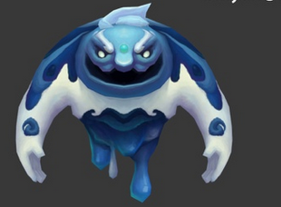
冰岩（蓝T）
ID | bosschaoxue54Bingyan3
元素 | 水
职责 | Tank
2
5
属性倾向 | 法术
阵容调整提示方向：
 | 我能随意改变自己的身体构造！

3
6
1
4
7
弱点列表
 | 弱点1 | 胸（身体） | 元素 | -
 |  | body | 弱点血量 | 无限
 |  |  | 本体/铠甲 | 本体
 |  |  | 受伤比 | 100%
 |  |  | AOE可选 | 是
 |  |  | 初始状态 | 正常状态1
 |  |  | 弱点提示
 |  |  |  | 本体 | Default

 | 弱点2 | 头 | 元素 | -
 |  | head1 | 弱点血量 | 无限
 |  |  | 本体/铠甲 | 本体
 |  |  | 受伤比 | 100%
 |  |  | AOE可选 | 否
 |  |  | 初始状态 | 隐藏(显示mesh，图标显示为？号)
 |  |  | tips提示（隐藏）
 |  |  |  | 猜猜我在哪 | Find me
 |  |  | 弱点提示
 |  |  |  | 本体 | Default

 | 弱点3 | 右臂 | 元素 | -
 |  | rarm1 | 弱点血量 | 无限
 |  |  | 本体/铠甲 | 本体
 |  |  | 受伤比 | 100%
 |  |  | AOE可选 | 否
 |  |  | 初始状态 | 隐藏(显示mesh，图标显示为？号)
 |  |  | tips提示（隐藏）
 |  |  |  | 猜猜我在哪 | Find me
 |  |  | 弱点提示
 |  |  |  | 本体 | Default
 | 弱点4 | 左臂 | 元素 | -
 |  | larm1 | 弱点血量 | 无限
 |  |  | 本体/铠甲 | 本体
 |  |  | 受伤比 | 100%
 |  |  | AOE可选 | 否
 |  |  | 初始状态 | 隐藏(显示mesh，图标显示为？号)
 |  |  | tips提示（隐藏）
 |  |  |  | 猜猜我在哪 | Find me
 |  |  | 弱点提示
 |  |  |  | 本体 | Default

 | 弱点5 | 头 | 元素 | -
 |  | head2 | 弱点血量 | 无限
 |  |  | 本体/铠甲 | 本体
 |  |  | 受伤比 | 200%
 |  |  | AOE可选 | 否
 |  |  | 初始状态 | 冻结(显示mesh，图标显示为？号)
 |  |  | tips提示（隐藏）
 |  |  |  | 猜猜我在哪 | Find me
 |  |  | 弱点提示
 |  |  |  | 弱点 | Weakness

 | 弱点6 | 右臂 | 元素 | -
 |  | rarm2 | 弱点血量 | 无限
 |  |  | 本体/铠甲 | 本体
 |  |  | 受伤比 | 200%
 |  |  | AOE可选 | 否
 |  |  | 初始状态 | 冻结(显示mesh，图标显示为？号)
 |  |  | tips提示（隐藏）
 |  |  |  | 猜猜我在哪 | Find me
 |  |  | 弱点提示
 |  |  |  | 弱点 | Weakness
 | 弱点7 | 左臂 | 元素 | -
 |  | larm2 | 弱点血量 | 无限
 |  |  | 本体/铠甲 | 本体
 |  |  | 受伤比 | 200%
 |  |  | AOE可选 | 否
 |  |  | 初始状态 | 冻结(显示mesh，图标显示为？号)
 |  |  | tips提示（隐藏）
 |  |  |  | 猜猜我在哪 | Find me
 |  |  | 弱点提示
 |  |  |  | 弱点 | Weakness

 |  |  |  |  |  |  |  | 动作 | 施法音效 | 命中音效 | 命中特效
boss技能1 | 寒气 | 攻击敌方单体，造成XX%法攻水法术伤害 |  |  |  |  |  | fagong
boss技能2 | 冰甲 | 提升自己XX%防御力，持续3回合 |  |  |  |  |  | 复用shengli动作，新命名bossbuff
boss技能3 | 溅射攻击 | 攻击敌方群体，造成XX%法攻水法术伤害 |  |  |  |  |  | dazhaoxuanyao
boss技能4 | 变形 | 无实际效果，用于动画表现，这里需要一个动画表现，表示重塑。 |  |  |  |  |  | 新需求（bossbianxing） |  |  | ——

AI
 | boss处于状态1
 |  | 技能1至3优先级由低到高
 |  | 1.保底使用技能1
 |  | 2.每3回合使用技能2
 |  | 3.每7回合使用技能3

弱点状态变化
 | 每5回合，随机生成一个数n（包括第0回合）
 |  | 0<=n<0.33
 |  |  | 弱点3,4状态置为隐藏(显示mesh，图标显示为？号)，弱点6,7置为冻结
 |  |  | 弱点2状态置为冻结，弱点5状态置为隐藏(显示mesh，图标显示为？号)
 |  |  | 调用技能4动作
 |  | 0.33<=n<0.66
 |  |  | 弱点2,4状态置为隐藏(显示mesh，图标显示为？号)，弱点5,7置为冻结
 |  |  | 弱点3状态置为冻结，弱点6状态置为隐藏(显示mesh，图标显示为？号)
 |  |  | 调用技能4动作
 |  | 0.66<=n<=1
 |  |  | 弱点2,3状态置为隐藏(显示mesh，图标显示为？号)，弱点5,6置为冻结
 |  |  | 弱点4状态置为冻结，弱点7状态置为隐藏(显示mesh，图标显示为？号)
 |  |  | 调用技能4动作

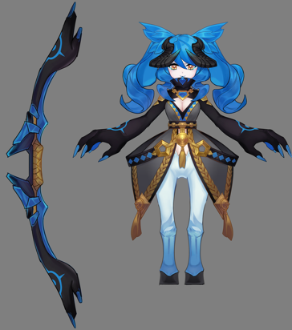
射手（蓝S）
ID | bosschaoxue55Sheshou3
元素 | 水
职责 | Support
属性倾向 | 物理
阵容调整提示方向：

1

2
弱点列表
 | 弱点1 | 胸（身体） | 元素 | -
 |  | body | 弱点血量 | 无限
 |  |  | 本体/铠甲 | 本体
 |  |  | 受伤比 | 100%
 |  |  | AOE可选 | 是
 |  |  | 初始状态 | 正常状态1
 |  |  | 弱点提示
 |  |  |  | 本体 | Default

 | 弱点2 | 武器 | 元素 | -
 |  | weapon | 弱点血量 | 有限（较低）
 |  |  | 本体/铠甲 | 铠甲
 |  |  | 受伤比 | 100%
 |  |  | AOE可选 | 是
 |  |  | 初始状态 | 隐藏(显示mesh)
 |  |  | 弱点提示
 |  |  |  | 加成
 |  |  | tips提示（隐藏）
 |  |  |  | 猜猜我在哪 | Find me
 |  |  | tips提示（显示）
 |  |  |  | 提高力量 | Increase Strength
 |  |  | 打掉后显示为虚影状态

 |  |  |  |  |  |  |  | 动作 | 施法音效 | 命中音效 | 命中特效
boss技能1 | 射击1 | 攻击敌方单体，造成XX%物攻水物理伤害 |  |  |  |  |  | wugong
boss技能2 | 射击2 | 攻击敌方单体，造成XX%物攻水物理伤害 |  |  |  |  |  | wugong
boss技能3 | 践踏 | 攻击敌方群体，造成XX%物攻水物理伤害 |  |  |  |  |  | fagong
boss技能4 | 蓄力箭1 | 攻击敌方单体，造成XX%物攻水物理伤害并眩晕自身1回合 |  |  |  |  |  | dazhaoxuanyao（光属性的） |  |  | ——
boss技能5 | 蓄力箭2 | 攻击敌方单体，造成XX%物攻水物理伤害并眩晕自身1回合 |  |  |  |  |  | dazhaoxuanyao（光属性的）

AI
 | boss处于状态1
 |  | 技能1至5优先级由低到高
 |  | 1.保底使用技能1
 |  | 2.每3回合使用技能3
 |  | 3.每7回合使用技能4

 | 若将弱点2打掉则boss由状态1变为状态2
 |  | 技能1至5优先级由低到高
 |  | 1.保底使用技能2
 |  | 2.每7回合使用技能5

火鸟 （蓝S）
ID | bosschaoxue56Huoniao3
元素 | 水
职责 | Support
属性倾向 | 法术
阵容调整提示方向：

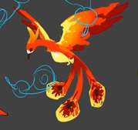
弱点列表
 | 弱点1 | 胸（身体） | 元素 | -
 |  | Body | 弱点血量 | 无限
 |  |  | 本体/铠甲 | 本体
 |  |  | 受伤比 | 100%
1
 |  |  | AOE可选 | 是
 |  |  | 初始状态 | 正常状态1
 |  |  | 弱点提示
 |  |  |  | 本体 | Default

2
4
 | 弱点2 | 右羽毛 | 元素 | -
 |  | rfeather | 弱点血量 | 有限
 |  |  | 本体/铠甲 | 铠甲
 |  |  | 受伤比 | 100%
3
 |  |  | AOE可选 | 是
 |  |  | 初始状态 | 隐藏(显示mesh)
 |  |  | tips提示（隐藏）
 |  |  |  | 猜猜我在哪 | Find me
 |  |  | tips提示（显示）
 |  |  |  | 让自己眩晕 | Make self dizzy

 | 弱点3 | 中羽毛 | 元素 | -
 |  | mfeather | 弱点血量 | 有限
 |  |  | 本体/铠甲 | 铠甲
 |  |  | 受伤比 | 100%
 |  |  | AOE可选 | 是
 |  |  | 初始状态 | 隐藏(显示mesh)
 |  |  | tips提示（隐藏）
 |  |  |  | 猜猜我在哪 | Find me
 |  |  | tips提示（显示）
 |  |  |  | 让自己眩晕 | Make self dizzy

 | 弱点4 | 左羽毛 | 元素 | -
 |  | lfeather | 弱点血量 | 有限
 |  |  | 本体/铠甲 | 铠甲
 |  |  | 受伤比 | 100%
 |  |  | AOE可选 | 是
 |  |  | 初始状态 | 隐藏(显示mesh)
 |  |  | tips提示（隐藏）
 |  |  |  | 猜猜我在哪 | Find me
 |  |  | tips提示（显示）
 |  |  |  | 让自己眩晕 | Make self dizzy

 |  |  |  |  |  |  |  | 动作 | 施法音效 | 命中音效 | 命中特效
boss技能1 | 冰羽 | 攻击敌方单体，造成XX%法攻水属性伤害； |  |  |  |  |  | wugong |  | smash | attackWaterSmash
boss技能2 | 灵魂之焰 | 给敌方群体添加2个XX%法攻的水属性dot，持续3回合 |  |  |  |  |  | fagong |  | debuff | commonDebuff
boss技能3 | 净化之焰 | 攻击敌方群体，造成XX%法攻水属性伤害附加清除自身减益buff； |  |  |  |  |  | dazhaoxuanyao | huoniao41
boss技能4 | 眩晕 | 使自身眩晕1回合 |  |  |  |  |  | ——
AI
 | boss处于状态1
 |  | 若弱点2或3或4被击破优先使用技能4；（若同时被击破也只是用一次，也就是说最多使用3次，最少0次）
 |  | 技能1至4优先级由低到高
 |  | 1.保底使用技能1
 |  | 2.每3回合使用技能2
 |  | 3.每7回合使用技能3

温迪戈 （蓝物D）
ID | bosschaoxue57Wendige3
元素 | 水
职责 | DPS |  |  |  |  |  |  |  |  |  |  | 红色序号为加挂点
属性倾向 | 物理 |  |  |  |  |  |  |  |  |  |  | 蓝色序号为加Mesh
阵容调整提示方向：
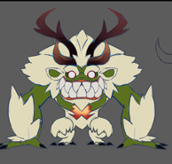
1
2
3

弱点列表
 | 弱点1 | 胸（身体） | 元素 | -
 |  | body | 弱点血量 | 无限
 |  |  | 本体/铠甲 | 本体
 |  |  | 受伤比 | 100%
4
 |  |  | AOE可选 | 是
 |  |  | 初始状态 | 正常状态1
 |  |  | 弱点提示
 |  |  |  | 本体 | Default

 | 弱点2 | 右角 | 元素 | -
 |  | rhorn | 弱点血量 | 有限
 |  |  | 本体/铠甲 | 铠甲
 |  |  | 受伤比 | 100%
 |  |  | AOE可选 | 是
 |  |  | 初始状态 | 隐藏(显示mesh)
 |  |  | tips提示（隐藏）
 |  |  |  | 猜猜我在哪 | Find me
 |  |  | tips提示（显示）
 |  |  |  | 让自己眩晕 | Make self dizzy
 | 弱点3 | 左角 | 元素 | -
 |  | lhorn | 弱点血量 | 有限
 |  |  | 本体/铠甲 | 铠甲
 |  |  | 受伤比 | 100%
 |  |  | AOE可选 | 是
 |  |  | 初始状态 | 隐藏(显示mesh)
 |  |  | tips提示（隐藏）
 |  |  |  | 猜猜我在哪 | Find me
 |  |  | tips提示（显示）
 |  |  |  | 让自己眩晕 | Make self dizzy

 | 弱点4 | 心脏 | 元素 | -
 |  | heart | 弱点血量 | 无限
 |  |  | 本体/铠甲 | 本体
 |  |  | 受伤比 | 200%
 |  |  | AOE可选 | 否
 |  |  | 初始状态 | 冻结
 |  |  | 弱点提示
 |  |  |  | 弱点 | Weakness

 |  |  |  |  |  |  |  | 动作 | 施法音效 | 命中音效 | 命中特效
boss技能1 | 刺穿 | 攻击敌方单体，造成xx%物攻水属性伤害，附加水属性中dot |  |  |  |  |  | buffwugong |  | stab | attackWaterStab
boss技能2 | 横扫 | 攻击敌方群体，造成xx%物攻水属性伤害 |  |  |  |  |  | wugong |  | stab | attackWaterStab
boss技能3 | 啃食 | 攻击敌方单体，造成xx%物攻水属性伤害，附加回复自身XX%法攻生命 |  |  |  |  |  | dazhaoxuanyao | Wendige21 | cut,Longgongtongzi32 | attackPlantCut，magicCureSlight
boss技能4 | 眩晕 | 使自身眩晕X回合 |  |  |  |  |  | ——

AI
 | 若玩家将弱点2和3打掉则优先使用技能4
 | 技能1至3优先级由低到高
 | 1.保底使用技能1
 | 2.每3回合使用技能2
 | 3.每7回合使用技能3

弱点状态变化
 | 当使用技能4时，弱点4由冻结变为正常状态1；
 | 眩晕buff结束时，弱点4由正常状态1变为冻结；

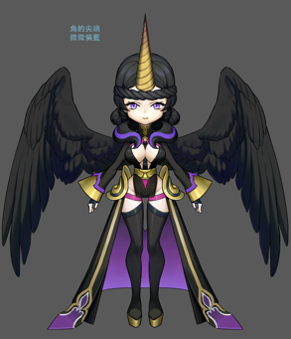
暗独角兽
ID | bossminghe61Dujiaoshou5
元素 | 暗
职责 | Support
2
属性倾向 | 法术
阵容调整提示方向：

3
4
1
弱点列表
 | 弱点1 | 胸（身体） | 元素 | -
 |  | body | 弱点血量 | 无限
 |  |  | 本体/铠甲 | 本体
 |  |  | 受伤比 | 100%
 |  |  | AOE可选 | 是
 |  |  | 初始状态 | 正常状态1
 |  |  | 弱点提示
 |  |  |  | 本体 | Default

 | 弱点2 | 角 | 元素 | -
 |  | horn | 弱点血量 | 有限
 |  |  | 本体/铠甲 | 铠甲
 |  |  | 受伤比 | 100%
 |  |  | AOE可选 | 是
 |  |  | 初始状态 | 隐藏(显示mesh)
 |  |  | tips提示（隐藏）
 |  |  |  | 猜猜我在哪 | Find me
 |  |  | tips提示（显示）
 |  |  |  | 添加驱散效果 | 多语言
 |  |  | 打掉后显示为虚影状态
 | 弱点3 | 右翅膀 | 元素 | -
 |  | rwing | 弱点血量 | 有限
 |  |  | 本体/铠甲 | 铠甲
 |  |  | 受伤比 | 100%
 |  |  | AOE可选 | 是
 |  |  | 初始状态 | 隐藏(显示mesh)
 |  |  | tips提示（隐藏）
 |  |  |  | 猜猜我在哪 | Find me
 |  |  | tips提示（显示）
 |  |  |  | 提高速度 | Increase Speed
 |  |  | 打掉后显示为虚影状态

 | 弱点4 | 左翅膀 | 元素 | -
 |  | lwing | 弱点血量 | 有限
 |  |  | 本体/铠甲 | 铠甲
 |  |  | 受伤比 | 100%
 |  |  | AOE可选 | 是
 |  |  | 初始状态 | 隐藏(显示mesh)
 |  |  | tips提示（隐藏）
 |  |  |  | 猜猜我在哪 | Find me
 |  |  | tips提示（显示）
 |  |  |  | 提高速度 | Increase Speed
 |  |  | 打掉后显示为虚影状态

 |  |  |  |  |  |  |  | 动作 | 施法音效 | 命中音效 | 命中特效
boss技能1 | 暗言术 | 攻击敌方单体，造成xx%法攻暗属性伤害，附加暗属性中dot |  |  |  |  |  | fagong
boss技能2 | 提速 | 提高自己XX%速度，持续3回合 |  |  |  |  |  | 复用chuchang动作，新命名bossbuff
boss技能3 | 黑暗诅咒 | 攻击敌方群体，造成xx%法攻暗属性伤害，附加驱散敌方群体增益buff |  |  |  |  |  | dazhaoxuanyao
boss技能4 | 黑暗诅咒 | 攻击敌方群体，造成xx%法攻暗属性伤害 |  |  |  |  |  | dazhaoxuanyao

AI
 | 状态一
 | 技能1至4优先级由低到高
 | 1.保底使用技能1
 | 2.每3回合使用技能2
 | 3.每7回合使用技能3

 | 若将弱点2打掉则切换至状态2
 | 1.保底使用技能1
 | 2.每3回合使用技能2
 | 3.每7回合使用技能4

 | 若将弱点3和4打掉则切换至状态3
 | 1.保底使用技能1
 | 3.每7回合使用技能3

 | 若将弱点2和3和4打掉则切换至状态4
 | 1.保底使用技能1
 | 3.每7回合使用技能4

暗安普沙
ID | bossminghe62Anpusha5
元素 | 暗
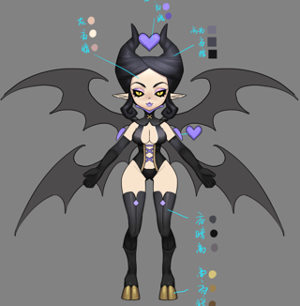
职责 | Support
2
属性倾向 | 法术
阵容调整提示方向：

1
弱点列表
 | 弱点1 | 胸（身体） | 元素 | -
 |  | body | 弱点血量 | 无限
 |  |  | 本体/铠甲 | 本体
 |  |  | 受伤比 | 100%
 |  |  | AOE可选 | 是
 |  |  | 初始状态 | 正常状态1
 |  |  | 弱点提示
 |  |  |  | 本体 | Default

 | 弱点2 | 心 | 元素 | -
 |  | heart | 弱点血量 | 有限
 |  |  | 本体/铠甲 | 铠甲
 |  |  | 受伤比 | 100%
 |  |  | AOE可选 | 是
 |  |  | 初始状态 | 隐藏(不显示mesh)
 |  |  | tips提示（隐藏）
 |  |  |  | 猜猜我在哪 | Find me
 |  |  | tips提示（显示）
 |  |  |  | 添加减益效果 | 多语言

 |  |  |  |  |  |  |  | 动作 | 施法音效 | 命中音效 | 命中特效
boss技能1 | 暗炎术 | 攻击敌方单体，造成xx%法攻暗属性伤害 |  |  |  |  |  | 复用chuchang动作，新命名bossdanshang
boss技能2 | 冥焰 | 攻击敌方群体，造成xx%法攻暗属性伤害 |  |  |  |  |  | fagong
boss技能3 | 魅惑1 | 攻击敌方单体，造成xx%法攻暗属性伤害附带力量，智力下降XX% |  |  |  |  |  | dazhaoxuanyao
boss技能4 | 魅惑2 | 攻击敌方单体，造成xx%法攻暗属性伤害 |  |  |  |  |  | dazhaoxuanyao

AI
 | 状态一
 | 技能1至4优先级由低到高
 | 1.保底使用技能1
 | 2.每3回合使用技能2
 | 3.每5回合使用技能3

 | 若将弱点2打掉则切换至状态2
 | 1.保底使用技能1
 | 2.每3回合使用技能2
 | 3.每5回合使用技能4

弱点状态变化
 | 弱点2boss每出手5回合，从任意状态均变为隐藏(显示mesh)状态，重置血量

暗伊芙利特
ID | bossminghe63Ifrit5
元素 | 暗
职责 | 物D
属性倾向 | 物理
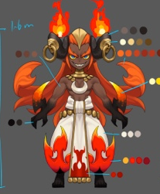
阵容调整提示方向：

2
弱点列表
 | 弱点1 | 胸（身体） | 元素 | -
 |  | Body | 弱点血量 | 无限
1
 |  |  | 本体/铠甲 | 本体
 |  |  | 受伤比 | 100%
 |  |  | AOE可选 | 是
 |  |  | 初始状态 | 正常状态1
 |  |  | 弱点提示
 |  |  |  | 本体 | Default
3
4
 | 弱点2 | 武器 | 元素 | -
 |  | weapon | 弱点血量 | 有限
 |  |  | 本体/铠甲 | 铠甲
 |  |  | 受伤比 | 100%
 |  |  | AOE可选 | 是
 |  |  | 初始状态 | 隐藏(显示mesh)
 |  |  | tips提示（隐藏）
 |  |  |  | 猜猜我在哪 | Find me
 |  |  | tips提示（显示）
 |  |  |  | 提高力量 | Increase Strength
 |  |  | 打掉后显示为虚影状态

 | 弱点3 | 右裤脚 | 元素 | -
 |  | rleg | 弱点血量 | 有限
 |  |  | 本体/铠甲 | 铠甲
 |  |  | 受伤比 | 100%
 |  |  | AOE可选 | 是
 |  |  | 初始状态 | 隐藏(显示mesh)
 |  |  | tips提示（隐藏）
 |  |  |  | 猜猜我在哪 | Find me
 |  |  | tips提示（显示）
 |  |  |  | 附加dot | Increases DOT effect

 | 弱点4 | 左裤脚 | 元素 | 附加dot
 |  | lleg | 弱点血量 | 有限
 |  |  | 本体/铠甲 | 铠甲
 |  |  | 受伤比 | 100%
 |  |  | AOE可选 | 是
 |  |  | 初始状态 | 隐藏(显示mesh)
 |  |  | tips提示（隐藏）
 |  |  |  | 猜猜我在哪 | Find me
 |  |  | tips提示（显示）
 |  |  |  | 附加dot | Increases DOT effect

 |  |  |  |  |  |  |  | 动作 | 施法音效 | 命中音效 | 命中特效
boss技能1 | 火焰踢1 | 攻击敌方单体，造成XX%物攻暗属性伤害附加2个XX%物攻的暗属性dot； |  |  |  |  |  | bosswugong |  | firee1 | magicEarthBall，commonDeBuff
boss技能2 | 火焰踢2 | 攻击敌方单体，造成XX%物攻暗属性伤害附加1个XX%物攻的暗属性dot； |  |  |  |  |  | bosswugong | ifrit_huoyanti | firee1 | magicEarthBall，commonDeBuff
boss技能3 | 火焰踢3 | 攻击敌方单体，造成XX%物攻暗属性伤害； |  |  |  |  |  | bosswugong | ifrit_huoyanti | firee1 | magicEarthBall
boss技能4 |  | 攻击敌方群体，造成XX%物攻暗属性伤害附加暗属性dot |  |  |  |  |  | dazhaoxuanyao | ifrit51 | firee1 | wuli_dazhao_huo_qungong，commonDeBuff
boss技能5 |  | 攻击敌方单体，造成XX%物攻暗属性伤害 |  |  |  |  |  | dazhaoxuanyao | ifrit51 | firee1 | wuli_dazhao_huo_qungong
AI
 | boss处于状态1
 |  | 技能1至4优先级由低到高
 |  | 1.保底使用技能1
 |  | 2.每5回合使用技能4
 | 若玩家将弱点2，则由状态1转为状态2
 |  | 1.保底使用技能1
 |  | 2.每5回合使用技能5
 | 若玩家将弱点3或4打掉则由任意转为状态3
 |  | 1.保底使用技能2
 |  | 2.每5回合使用技能4
 | 若玩家将弱点3和4打掉则由任意状态转为状态4
 |  | 1.保底使用技能3
 |  | 2.每5回合使用技能4
 | 若玩家将弱点2，3或4，则由任意状态转为状态5
 |  | 1.保底使用技能2
 |  | 2.每5回合使用技能5
 | 若玩家将弱点2，3和4，则由任意状态转为状态6
 |  | 1.保底使用技能3
 |  | 2.每5回合使用技能5
 |  | 3.每7回合使用技能4

暗女妖
ID | bossminghe64Nvyao5
元素 | 暗
职责 | 法D
属性倾向 | 智力
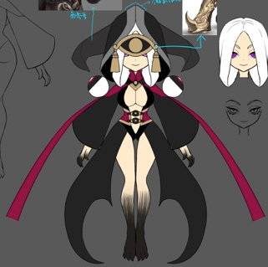
2
1
5
4
3
2
阵容调整提示方向：
3

1
4
5
弱点列表
 | 弱点1 | 胸（身体） | 元素 | -
 |  | Body | 弱点血量 | 无限
 |  |  | 本体/铠甲 | 本体
 |  |  | 受伤比 | 100%
 |  |  | AOE可选 | 是
 |  |  | 初始状态 | 正常状态1
 |  |  | 弱点提示
 |  |  |  | 本体 | Default

 | 弱点2 | 面罩 | 元素 | -
 |  | mask | 弱点血量 | 有限
 |  |  | 本体/铠甲 | 铠甲
 |  |  | 受伤比 | 100%
 |  |  | AOE可选 | 是
 |  |  | 初始状态 | 隐藏(显示mesh)
 |  |  | tips提示（隐藏）
 |  |  |  | 猜猜我在哪 | Find me
 |  |  | tips提示（显示）
 |  |  |  | 保护弱点 | Protect Weakness

 | 弱点3 | 头 | 元素 | -
 |  | head | 弱点血量 | 无限
 |  |  | 本体/铠甲 | 本体
 |  |  | 受伤比 | 100%
 |  |  | AOE可选 | 否
 |  |  | 初始状态 | 冻结
 |  |  | tips提示（隐藏）
 |  |  |  | 猜猜我在哪 | Find me
 |  |  | tips提示（显示）
 |  |  |  | 弱点 | Weakness

 | 弱点4 | 右魂器 | 元素 | -
 |  | 多语言 | 弱点血量 | 有限
 |  |  | 本体/铠甲 | 铠甲
 |  |  | 受伤比 | 100%
 |  |  | AOE可选 | 是
 |  |  | 初始状态 | 隐藏(显示mesh)
 |  |  | tips提示（隐藏）
 |  |  |  | 猜猜我在哪 | Find me
 |  |  | tips提示（显示）
 |  |  |  | 提供重生效果 | Increases revive effect

 | 弱点5 | 左魂器 | 元素 | -
 |  | 多语言 | 弱点血量 | 有限
 |  |  | 本体/铠甲 | 铠甲
 |  |  | 受伤比 | 100%
 |  |  | AOE可选 | 是
 |  |  | 初始状态 | 隐藏(显示mesh)
 |  |  | tips提示（隐藏）
 |  |  |  | 猜猜我在哪 | Find me
 |  |  | tips提示（显示）
 |  |  |  | 提供重生效果 | Increases revive effect
 |  |  |  |  |  |  |  | 动作 | 施法音效 | 命中音效 | 命中特效
boss技能1 | 黑暗裁决 | 攻击敌方单体，造成XX%法攻暗属性伤害 |  |  |  |  |  | wugong
boss技能2 | 死亡印记 | 攻击敌方单体，造成XX%法攻暗属性伤害附加死亡印记标记buff持续2回合（需求新特效，用于显示该标记buff） |  |  |  |  |  | fagong
boss技能3 | 绞刑 | 攻击敌方单体，造成XX%法攻暗属性伤害；若目标有死亡印记buff则造成XX%法攻暗属性伤害 |  |  |  |  |  | dazhaoxuanyao
boss技能4（被动） | 魂器转生（被动） | 死亡时，置自身血量为50% |  |  |  |  |  | —— |  |  | bd_niepan
boss技能5 | 驱散被动 | 驱散被动 |  |  |  |  |  | ——

AI
 | boss处于状态1
 |  | 技能1至4优先级由低到高
 |  | 被动技能4
 |  | 1.保底使用技能1
 |  | 2.每除5余4回合使用技能2
 |  | 3.每5回合使用技能3

 | 若玩家将弱点4和5打掉则由任意转为状态2
 |  | 优先使用技能5
 |  | 1.保底使用技能1
 |  | 2.每除5余4回合使用技能2
 |  | 3.每5回合使用技能3

弱点状态变化
 | 若玩家将弱点2打掉，则弱点3由冻结变为隐藏(显示mesh)状态

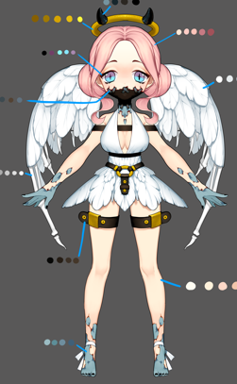
2
暗伪天使
ID | bossminghe65Weitianshi5
元素 | 暗
职责 | Support
属性倾向 | 智力
阵容调整提示方向：

1
弱点列表
 | 弱点1 | 胸（身体） | 元素 | -
 |  | Body | 弱点血量 | 无限
 |  |  | 本体/铠甲 | 本体
 |  |  | 受伤比 | 100%
 |  |  | AOE可选 | 是
 |  |  | 初始状态 | 正常状态1
 |  |  | 弱点提示
 |  |  |  | 本体 | Default

 | 弱点2 | 光环 | 元素 | -
 |  | aura | 弱点血量 | 有限
 |  |  | 本体/铠甲 | 铠甲
 |  |  | 受伤比 | 100%
 |  |  | AOE可选 | 是
 |  |  | 初始状态 | 隐藏(不显示mesh，图标显示为？号)
 |  |  | tips提示（隐藏）
 |  |  |  | 猜猜我在哪 | Find me
 |  |  | tips提示（显示）
 |  |  |  | 提供禁止回血效果 | 多语言
 |  |  |  |  |  |  |  | 动作 | 施法音效 | 命中音效 | 命中特效
boss技能1 | 诅咒 | 攻击敌方单体，造成XX%法攻暗属性伤害 |  |  |  |  |  | wugong
boss技能2 | 阴暗1 | 攻击敌方群体，造成XX%法攻暗属性伤害附加禁止回血效果 |  |  |  |  |  | fagong
boss技能3 | 阴暗2 | 攻击敌方群体，造成XX%法攻暗属性伤害 |  |  |  |  |  | fagong
boss技能4 | 混沌之力 | 攻击敌方群体，造成XX%法攻暗属性伤害并恢复自身xx%法攻的生命值 |  |  |  |  |  | dazhaoxuanyao

AI
 | boss处于状态1
 |  | 技能1至4优先级由低到高
 |  | 1.保底使用技能1
 |  | 2.每3回合使用技能2
 |  | 3.每5回合使用技能4

 | 若玩家将弱点2打掉则由任意转为状态2
 |  | 1.保底使用技能1
 |  | 2.每3回合使用技能3
 |  | 3.每5回合使用技能4

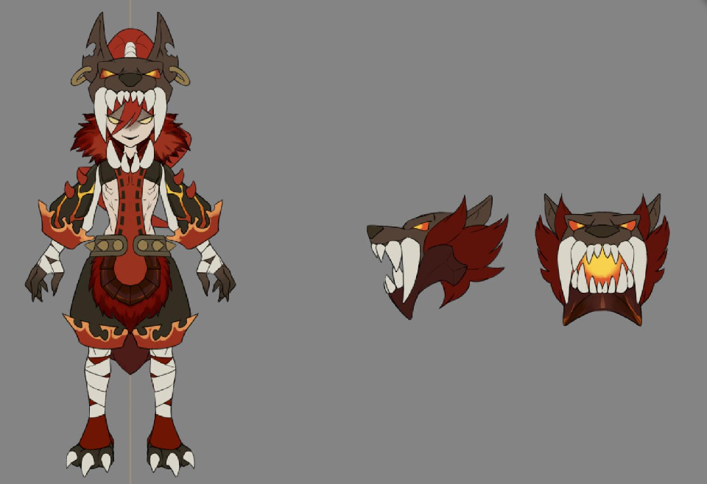
3
4
2
1
赛布勒斯（黑法D）
ID | bossminghe66Saibulesi5
元素 | 暗
职责 | 法D
属性倾向 | 智力
阵容调整提示方向：

弱点列表
 | 弱点1 | 胸（身体） | 元素 | -
 |  | Body | 弱点血量 | 无限
 |  |  | 本体/铠甲 | 本体
 |  |  | 受伤比 | 100%
 |  |  | AOE可选 | 是
 |  |  | 初始状态 | 正常状态1
 |  |  | 弱点提示
 |  |  |  | 本体 | Default

 | 弱点2 | 中头 | 元素 | -
 |  | mhead | 弱点血量 | 有限
 |  |  | 本体/铠甲 | 铠甲
 |  |  | 受伤比 | 100%
 |  |  | AOE可选 | 是
 |  |  | 初始状态 | 隐藏(显示mesh)
 |  |  | tips提示（隐藏）
 |  |  |  | 猜猜我在哪 | Find me
 |  |  | tips提示（显示）
 |  |  |  | 提高大招连击次数 | Increase Number of Strikes per turn
 |  |  | 打掉后显示为虚影状态
 | 弱点3 | 右头 | 元素 | -
 |  | rhead | 弱点血量 | 有限
 |  |  | 本体/铠甲 | 铠甲
 |  |  | 受伤比 | 100%
 |  |  | AOE可选 | 是
 |  |  | 初始状态 | 隐藏(显示mesh)
 |  |  | tips提示（隐藏）
 |  |  |  | 猜猜我在哪 | Find me
 |  |  | tips提示（显示）
 |  |  |  | 提高大招连击次数 | Increase Number of Strikes per turn
 |  |  | 打掉后显示为虚影状态

 | 弱点4 | 左头 | 元素 | -
 |  | lhead | 弱点血量 | 有限
 |  |  | 本体/铠甲 | 铠甲
 |  |  | 受伤比 | 100%
 |  |  | AOE可选 | 是
 |  |  | 初始状态 | 隐藏(显示mesh)
 |  |  | tips提示（隐藏）
 |  |  |  | 猜猜我在哪 | Find me
 |  |  | tips提示（显示）
 |  |  |  | 提高大招连击次数 | Increase Number of Strikes per turn
 |  |  | 打掉后显示为虚影状态

 |  |  |  |  |  |  |  | 动作 | 施法音效 | 命中音效
boss技能1 | 撕咬 | 攻击敌方单体，造成XX%物攻暗属性伤害； |  |  |  |  |  | wugong
boss技能2 | 地狱之焰 | 攻击敌方群体，造成XX%法攻暗属性伤害，概率附加暗属性中dot； |  |  |  |  |  | fagong
boss技能3 | 火焰连弹1 | 攻击敌方单体，造成3次XX%法攻暗属性伤害； |  |  |  |  |  | dazhaoxuanyap
boss技能4 | 火焰连弹2 | 攻击敌方单体，造成2次XX%法攻暗属性伤害； |  |  |  |  |  | dazhaoxuanyao
boss技能5 | 火焰连弹3 | 攻击敌方单体，造成1次XX%法攻暗属性伤害； |  |  |  |  |  | dazhaoxuanyao

AI
 | 计弱点2,3,4个数
 |  | 若剩余3个，则boss处于状态1
 |  |  | 技能1至3优先级由低到高
 |  |  | 1.保底使用技能1
 |  |  | 2.每3回合使用技能2
 |  |  | 3.每7回合使用技能3
 |  | 若剩余2个，则boss处于状态2
 |  |  | 技能1至4优先级由低到高
 |  |  | 1.保底使用技能1
 |  |  | 2.每3回合使用技能2
 |  |  | 3.每7回合使用技能4
 |  | 若剩余1个，则boss处于状态3
 |  |  | 技能1至4优先级由低到高
 |  |  | 1.保底使用技能1
 |  |  | 2.每3回合使用技能2
 |  |  | 3.每7回合使用技能5
 |  | 若剩余0个，则boss处于状态4
 |  |  | 技能1至4优先级由低到高
 |  |  | 1.保底使用技能1
 |  |  | 2.每3回合使用技能2

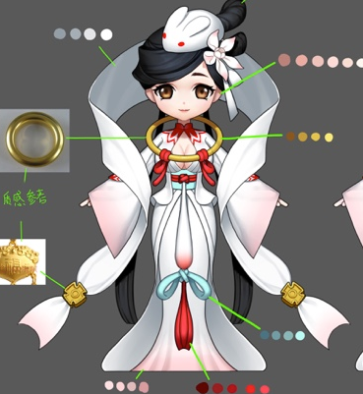
暗嫦娥（黑法D）
ID | bossminghe67Change5
元素 | 暗
2
职责 | 法D
属性倾向 | 智力
阵容调整提示方向：

1
弱点列表
 | 弱点1 | 胸（身体） | 元素 | -
 |  | Body | 弱点血量 | 无限
 |  |  | 本体/铠甲 | 本体
 |  |  | 受伤比 | 100%
 |  |  | AOE可选 | 是
 |  |  | 初始状态 | 正常状态1
3
 |  |  | 弱点提示
 |  |  |  | 本体 | Default

 | 弱点2 | 兔子 | 元素 | -
 |  | rabbit | 弱点血量 | 有限
 |  |  | 本体/铠甲 | 铠甲
 |  |  | 受伤比 | 100%
 |  |  | AOE可选 | 是
 |  |  | 初始状态 | 隐藏(显示mesh)
 |  |  | tips提示（隐藏）
 |  |  |  | 猜猜我在哪 | Find me
 |  |  | tips提示（显示，显示为S）
 |  |  |  | 最好不要碰它 | Don't touch it

 | 弱点3 | 吊坠 | 元素 | -
 |  | pendant | 弱点血量 | 有限
 |  |  | 本体/铠甲 | 铠甲
 |  |  | 受伤比 | 100%
 |  |  | AOE可选 | 是
 |  |  | 初始状态 | 隐藏(显示mesh)
 |  |  | tips提示（隐藏）
 |  |  |  | 猜猜我在哪 | Find me
 |  |  | tips提示（显示）
 |  |  |  | 提升智力 | Increase Intelligence

 |  |  |  |  |  |  |  | 动作 | 施法音效 | 命中音效
boss技能1 | 月影 | 攻击敌方单体，造成XX%法攻暗属性伤害； |  |  |  |  |  | wugong
boss技能2 | 残月 | 攻击敌方群体，造成XX%法攻暗属性伤害； |  |  |  |  |  | fagong
boss技能3 | 满月1 | 攻击敌方单体，造成6次XX%法攻暗属性伤害； |  |  |  |  |  | dazhao
boss技能4 | 满月2 | 攻击敌方单体，造成6次XX%法攻暗属性伤害； |  |  |  |  |  | dazhao
boss技能5 | 愤怒 | 提升自身XX%智力，持续999回合 |  |  |  |  |  | 新需求

AI
 | boss处于状态1
 |  | 技能1至4优先级由低到高
 |  | 1.保底使用技能1
 |  | 2.每3回合使用技能2
 |  | 3.每7回合使用技能3

 | 若玩家将弱点2打掉则由任意转为状态2
 |  | 优先使用技能5
 |  | 1.保底使用技能1
 |  | 2.每3回合使用技能2
 |  | 3.每7回合使用技能3

 | 若玩家将弱点3打掉则由任意转为状态3
 |  | 1.保底使用技能1
 |  | 2.每3回合使用技能2
 |  | 3.每7回合使用技能4

大boss技能逻辑
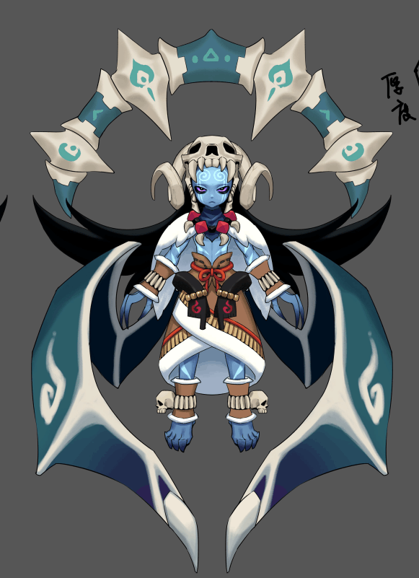
4
伊米尔（Ymir）
ID | bosschaoxue58Yimier4
元素 | 水
属性倾向 | 智力

5
阵容调整提示方向：
 | 让我把你冻成冰雕

1
2
弱点列表
 | 弱点1 | 身体 | 元素 | -
 |  | body | 弱点血量 | 无限
3
 |  |  | 本体/铠甲 | 本体
 |  |  | 受伤比 | 100.00%
 |  |  | AOE可选 | 是
 |  |  | 初始状态 | 正常状态1
 |  |  | tips提示（显示）
 |  |  |  | 本体 | Default

 | 弱点2 | 右翅膀 | 元素 | -
 |  | rwing | 弱点血量 | 有限
 |  |  | 本体/铠甲 | 铠甲
 |  |  | 受伤比 | 100%
 |  |  | AOE可选 | 是
 |  |  | 初始状态 | 冻结(显示mesh)
 |  |  | tips提示（隐藏,图标显示为？号）
 |  |  |  | 猜猜我在哪 | Find me
 |  |  | tips提示（显示）
 |  |  |  | 提升攻击 | Increases attack effect
 |  |  | 打掉后显示为虚影状态

 | 弱点3 | 左翅膀 | 元素 | -
 |  | lwing | 弱点血量 | 有限
 |  |  | 本体/铠甲 | 铠甲
 |  |  | 受伤比 | 100%
 |  |  | AOE可选 | 是
 |  |  | 初始状态 | 冻结(显示mesh)
 |  |  | tips提示（隐藏,图标显示为？号）
 |  |  |  | 猜猜我在哪 | Find me
 |  |  | tips提示（显示）
 |  |  |  | 提升攻击 | Increases attack effect
 |  |  | 打掉后显示为虚影状态

 | 弱点4 | 骨盘 | 元素 | -
 |  | bone | 弱点血量 | 有限
 |  |  | 本体/铠甲 | 铠甲
 |  |  | 受伤比 | 100%
 |  |  | AOE可选 | 是
 |  |  | 初始状态 | 冻结(显示mesh)
 |  |  | tips提示（隐藏,图标显示为？号）
 |  |  |  | 猜猜我在哪 | Find me
 |  |  | tips提示（显示）
 |  |  |  | 提升攻击 | Increases attack effect
 |  |  | 打掉后显示为虚影状态

 | 弱点5 | 头骨 | 元素 | -
 |  | skull | 弱点血量 | 有限
 |  |  | 本体/铠甲 | 铠甲
 |  |  | 受伤比 | 100%
 |  |  | AOE可选 | 是
 |  |  | 初始状态 | 冻结(显示mesh)
 |  |  | tips提示（隐藏,图标显示为？号）
 |  |  |  | 猜猜我在哪
 |  |  | tips提示（显示）
 |  |  |  | 提升攻击 | Increases attack effect
 |  |  | 打掉后显示为虚影状态

 |  |  |  |  |  |  | 动作 | 音效
 | boss技能1 | 冰晶 | 攻击敌方单体，造成XX%法攻水属性伤害 |  |  |  | bossYimier1
 | boss技能2 | 吹雪 | 使敌方单体眩晕2回合 |  |  |  | bossYimier2
 | boss技能3 | 破冰 | 攻击敌方群体，造成XX%法攻水属性伤害；若目标存在吹雪技能添加的stun buff则造成大伤害 |  |  |  | bossYimier3
 | boss技能4 | 吐息 | 攻击敌方群体，造成XX%法攻水属性伤害并概率附加冰冻效果 |  |  |  | bossYimier4

 | 弱点状态变化
 |  | 冰龙每5回合（包括第0回合），随机生成一个数n（范围是0~1）
 |  |  | 0<=n<0.33
 |  |  |  | 则弱点2,3置为隐藏显示mesh状态，其余弱点重置血量并为冻结状态
 |  |  | 0.33<=n<0.66
 |  |  |  | 则弱点4置为隐藏显示mesh状态，其余弱点重置血量并为冻结状态
 |  |  | 0.66<=n<=1
 |  |  |  | 则弱点5置为隐藏显示mesh状态，其余弱点重置血量并为冻结状态

 | AI
 |  | boss处于状态1
 |  |  | 技能1至4优先级由低到高
 |  |  | 保底使用技能1
 |  |  | （每回合数除5余4回合）使用技能2
 |  |  | 每5回合使用技能3
 |  |  | 每10回合使用技能4
 |  | 特殊条件：若冰龙弱点2，3 or 4 or 5血量 =0
 |  |  | 保底使用技能1
 |  |  | （每回合数除5余4回合）使用技能2

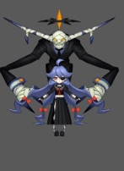
2
卡戎(Charon)
 | ID | bossminghe68Karong5
 | 元素 | 暗
 | 属性倾向 | 混合

 | 阵容调整提示方向：
 |  | 我。。我。。。。我。。。
3

4
 | 弱点列表
 |  | 弱点1 | 女孩 | 元素 | -
 |  |  | girl | 弱点血量 | 无限
1
5
 |  |  |  | 本体/铠甲 | 本体
 |  |  |  | 受伤比 | 1.00%
 |  |  |  | AOE可选 | 是
 |  |  |  | 初始状态 | 正常状态1
 |  |  |  | tips提示（显示）
 |  |  |  |  | 本体 | Default
 |  | 弱点2 | 宝石 | 元素 | -
 |  |  | gem | 弱点血量 | 有限
 |  |  |  | 本体/铠甲 | 铠甲
 |  |  |  | 受伤比 | 100%
 |  |  |  | AOE可选 | 是
 |  |  |  | 初始状态 | 隐藏(不显示mesh)
 |  |  |  | tips提示（隐藏,图标显示为？号）
 |  |  |  |  | 猜猜我在哪 | Find me
 |  |  |  | tips提示（显示）
 |  |  |  |  | 隐藏本体 | 多语言
 |  | 弱点3 | 身体 | 元素 | -
 |  |  | body | 弱点血量 | 无限
 |  |  |  | 本体/铠甲 | 本体
 |  |  |  | 受伤比 | 100.00%
 |  |  |  | AOE可选 | 是
 |  |  |  | 初始状态 | 冻结(不显示mesh)
 |  |  |  | tips提示（显示）
 |  |  |  |  | 本体 | Default
 |  | 弱点4 | 右爪 | 元素 | -
 |  |  | rpaw | 弱点血量 | 有限
 |  |  |  | 本体/铠甲 | 铠甲
 |  |  |  | 受伤比 | 100%
 |  |  |  | AOE可选 | 是
 |  |  |  | 初始状态 | 冻结(不显示mesh)
 |  |  |  | tips提示（隐藏,图标显示为？号）
 |  |  |  |  | 猜猜我在哪 | Find me
 |  |  |  | tips提示（显示）
 |  |  |  |  | 提高力量 | Increase Strength
 |  | 弱点5 | 左爪 | 元素 | -
 |  |  | lpaw | 弱点血量 | 有限
 |  |  |  | 本体/铠甲 | 铠甲
 |  |  |  | 受伤比 | 100%
 |  |  |  | AOE可选 | 是
 |  |  |  | 初始状态 | 冻结(不显示mesh)
 |  |  |  | tips提示（隐藏,图标显示为？号）
 |  |  |  |  | 猜猜我在哪 | Find me
 |  |  |  | tips提示（显示）
 |  |  |  |  | 提高智力 | Increase Intelligence

 |  |  |  |  |  |  | 动作 | 音效
 | boss技能1 | 暗影波 | 攻击敌方群体，造成XX%法攻暗法术伤害 |  |  |  | 1_anyingbo
 | boss技能2 | 暗影舞 | 攻击敌方群体，造成XX%物攻暗物理伤害 |  |  |  | 2_anyingqiangxi
 | boss技能3 | 暗影爪 | 攻击敌方单体，造成XX%物攻暗物理伤害 |  |  |  | 2_anyingqiangxi
 | boss技能4 | 精神控制 | 攻击敌方群体，造成XX%法攻暗法术伤害概率附加眩晕效果持续1回合 |  |  |  | 2_jingshenkongzhi
 | boss技能5 | 暗影球 | 攻击敌方单体，造成XX%法攻暗法术伤害 |  |  |  | 2_jingshenkongzhi

 | AI
 |  | boss处于状态1
 |  |  | 保底使用技能1

 |  | boss血量<75%or弱点2死亡则boss由状态1变换为状态2
 |  |  | 技能2至6优先级由低到高
 |  |  | 保底使用技能2
 |  |  | 每2回合使用技能4

 |  | 弱点4死亡则boss由任意状态变换为状态3
 |  |  | 技能2至6优先级由低到高
 |  |  | 保底使用技能2
 |  |  | 每2回合使用技能5

 |  | 弱点5死亡则boss由任意状态变换为状态4
 |  |  | 技能2至6优先级由低到高
 |  |  | 保底使用技能3
 |  |  | 每2回合使用技能4

 |  | 弱点4和5死亡则boss由任意状态变换为状态5
 |  |  | 技能2至6优先级由低到高
 |  |  | 保底使用技能3
 |  |  | 每2回合使用技能5

 | 弱点状态变化
 |  | 初始状态为模型1（状态机1）
 |  | boss血量<75%or弱点2死亡
 |  | 由模型1变为模型2，中间用1_shuijingqiusi（需要修改为小女孩瘫坐）
 |  | 模型2:弱点1为冻结（显示mesh），弱点2为冻结（不显示mesh），弱点3为正常状态1，弱点4和5为隐藏状态（显示mesh）

备忘
小怪 |  |  |  |  |  |  |  |  |  | ｂｏｓｓ
怪物名称 | 星 |  |  | 红 | 绿 | 蓝 | 黑 | 白 | 配图
五章
伪天使 | 1 |  |  |  |  |  | 妨害S | 提升S

嫦娥 | 2 |  |  |  |  |  | 法D | 法D

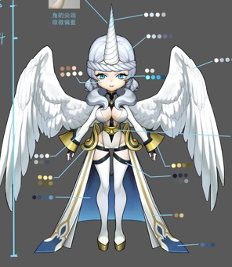
独角兽 | 3 |  |  |  |  |  | 妨害Sdot | 提升S辅助hot

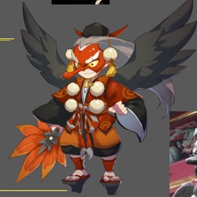
大天狗 | 3 |  |  | 法D（速度） |  | 法D（减速）

六章
冰岩 | 1 |  |  |  |  | T

 | 蓝怪
 |  | 温迪戈 | 物D
 |  | 舞狮 | 法D
 |  | 水鬼 | S
 |  | 狼人 | T
 |  | 河童 | S
 |  | 龙宫童子 | H
 |  | 蛙鬼 | 法D
 |  | 阿姆特 | T
 |  | 龙女 | S
 |  | 小丑 | 法D
 |  | 冰岩 | T

 | 黑怪
 |  | 狼人 | 物D
 |  | 皮影 | 法D
 |  | 凯瑞斯 | S
 |  | 落新妇 | 法dot
 |  | 安普沙 | S
 |  | 女妖 | 法D，妨害S
 |  | 梦魇 | D
 | 白怪
 |  | 哈皮 | H
 |  | momo | H
 |  | 伪天使 | 提升S
 |  | 嫦娥 | 法D
 |  | 独角兽 | 提升S辅助hot

